Hoja1
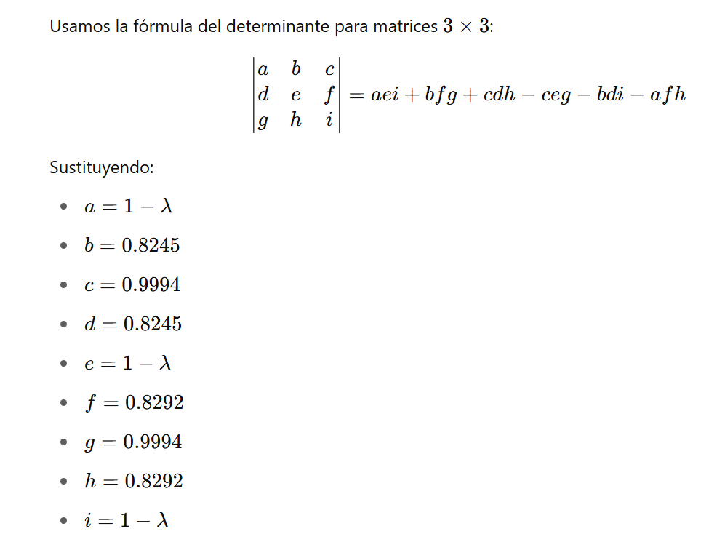
Individuo | Edad | Peso | Presión |  | Individuo | Edad | Peso | Presión | Zedad*Zpeso | Zedad*Zpresion | Zpeso*Zpresion
A | 45 | 70 | 130 |  | A | -0.25628820908 | -0.089008624365 | -0.27854300727 | 0.022811860931 | 0.071387288483 | 0.024792729903
B | 50 | 80 | 140 |  | B | 0.65902682334 | 1.3944684484 | 0.64993368362 | 0.91899211179 | 0.4283237309 | 0.90631201535
C | 40 | 60 | 120 |  | C | -1.1716032415 | -1.5724856971 | -1.2070196982 | 1.8423293399 | 1.4141481909 | 1.8980212115
D | 55 | 75 | 150 |  | D | 1.5743418558 | 0.65272991201 | 1.5784103745 | 1.027620021 | 2.4849575182 | 1.0302756649
E | 42 | 68 | 125 |  | E | -0.80547722853 | -0.38570403891 | -0.74278135271 | 0.3106758203 | 0.59829346538 | 0.28649376777
 |  |  |  |  |  |  |  |  | 4.1224291539 | 4.9971101938 | 4.1458953893
media | 46.4 | 70.6 | 133 | MC |  | Edad | Peso | Presión
desvio | 5.4626001135 | 6.7409198185 | 10.770329614 |  | Edad | 1 | 0.82448583079 | 0.99942203877
 |  |  |  |  | Peso | 0.82448583079 | 1 | 0.82917907787
 |  |  |  |  | Presion | 0.99942203877 | 0.82917907787 | 1

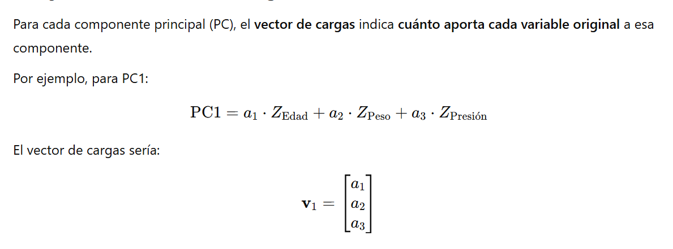
 |  |  |  |  |  |  | PC1 | PC2 | PC3
 |  |  |  |  |  | Edad | -0.5896543 | 0.3981416 | 0.70270272
 |  |  |  |  |  | Peso | -0.5509214 | -0.8344908 | 0.01051991
 |  |  |  |  |  | Presion | -0.5905874 | 0.3809309 | -0.7114058

 |  |  |  |  |  |  | PC1 | PC2 | PC3
 |  |  |  |  |  | A | 0.3647 | -0.1339 | -0.0171
 |  |  |  |  |  | B | -1.5407 | -0.6537 | -0.0154
 |  |  |  |  |  | C | 2.2700 | 0.3860 | -0.0189
 |  |  |  |  |  | D | -2.2201 | 0.6834 | 0.0097
 |  |  |  |  |  | E | 1.1261 | -0.2818 | 0.0416

